Planilha1
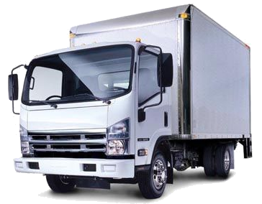
Vencimento | Documento | Receita / Despesa | Valor a Pagar | Valor a Receber | Saldo | Fornecedores
2016-08-08 | 457813 | 150.00 | 145.00 | 325.00 | 148.00 | Carlos Munhoz
2016-08-09 | 32548789 | 300.00 | 146.00 | 325.00 | 149.00 | Ricardo Alves
2016-08-10 | 1557522 | 145.00 | 147.00 | 325.00 | 150.00 | Beto Caminho
2016-08-11 | 4561423 | 741.00 | 148.00 | 128.00 | 151.00 | Marta Correia
2016-08-12 | 5467845 | 258.00 | 149.00 | 129.00 | 589.00 | julia Dutra
2016-08-13 | 45645678 | 350.00 | 251.00 | 130.00 | 590.00 | Paula Cordova
2016-08-14 | 456456 | 471.00 | 252.00 | 131.00 | 591.00 | Cesar Cordeiro
2016-08-15 | 67564564 | 150.00 | 253.00 | 132.00 | 592.00 | José Manso
2016-08-16 | 6456456 | 770.00 | 254.00 | 450.00 | 321.00 | Zilda Matos
2016-08-17 | 4564678 | 521.00 | 255.00 | 451.00 | 322.00 | Mirian Olica
2016-08-18 | 468645 | 125.00 | 256.00 | 452.00 | 323.00 | Aline oliveira
2016-08-19 | 8756567 | 896.00 | 257.00 | 453.00 | 324.00 | Damares Silva
2016-08-20 | 456568 | 533.00 | 258.00 | 454.00 | 585.00 | Fernando Nunes
2016-08-21 | 6546487 | 652.00 | 259.00 | 455.00 | 620.00 | Matheus Souza
2016-08-22 | 4539458 | 241.00 | 260.00 | 620.00 | 120.00 | Lucas Silva Bete
2016-08-23 | 45334869 | 789.00 | 261.00 | 520.00 | 222.00 | Marcos Azevedo

